DISCS
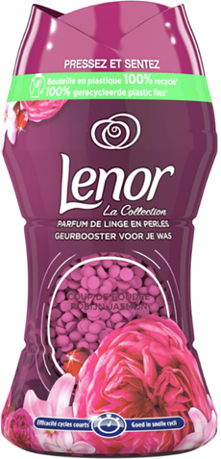
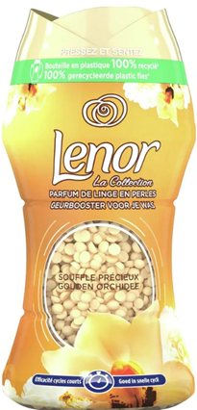
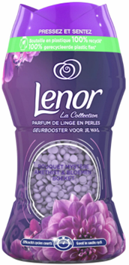

EAN | Beschreibung | Sprache | Flasche | Flaschen/ Karton | Flaschen/ Pallete | Pallets | Preis/ Flasche | Preis Total
8006540090473 | Lenor unstoppables Jasmin 154gr 11sc | NL/FR/DE | 2,520 | 6 | 720 | 3.50 | 2.95 € | 7,434.00 €
8006540090091 | Lenor unstoppables Golden orichid 154gr 11 sc | NL/FR/DE | 1,800 | 6 | 720 | 2.50 | 2.95 € | 5,310.00 €
8006540090039 | Lenor unstoppables Amethist 154gr 11sc | NL/FR/DE | 2,520 | 6 | 720 | 3.50 | 2.95 € | 7,434.00 €
8006540089972 | Lenor unstoppables Envolee 154gr 11sc | NL/FR/DE | 2,520 | 6 | 720 | 3.50 | 2.95 € | 7,434.00 €
 |  |  |  |  |  | 13.00 |  | 27,612.00 €

